OFFER
REF
NAME*
COMPANY NAME
DATE*
SALES REP*
EMAIL*
PHONE #*
PAYMENT CURRENCY (€/£)*
BILLING ADDRESS*
ORDER NUMBER
PRE/IN HAND
DELIVERY TYPE

FOTO | DESCRIZIONE | ARTICOLO | COMPOSIZIONE | COL | MADE IN | S | M | L | XL | XXL | TOTAL | RRP € | RRP TOT € | COST € | COST TOT € | COST £ | COST TOT £
 | T-shirt con logo in gros-grain | TSM00133AJ00226100 | 100% COTONE | WHITE | PORTOGALLO | 13 | 24 | 30 | 22 | 8 | 97 | € 170.00 | € 16,490.00 | € 47.60 | € 4,617.20 | £42.12 | £4,086.02
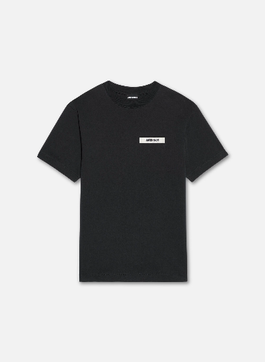 | T-shirt con logo in gros-grain | TSM00133AJ00226990 | 100% COTONE | BLACK | PORTOGALLO | 12 | 21 | 31 | 23 | 9 | 96 | € 170.00 | € 16,320.00 | € 47.60 | € 4,569.60 | £42.12 | £4,043.89
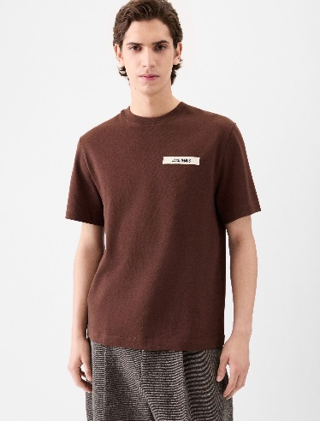 | T-shirt con logo in gros-grain | TSM00133AJ00226880 | 100% COTONE | DARK BROWN | PORTOGALLO | 12 | 23 | 29 | 25 | 8 | 97 | € 170.00 | € 16,490.00 | € 47.60 | € 4,617.20 | £42.12 | £4,086.02
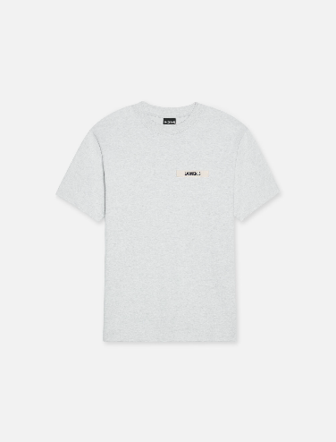 | T-shirt con logo in gros-grain | TSM00133AJ00226950 | 100% COTONE | GREY | PORTOGALLO | 11 | 22 | 30 | 25 | 6 | 94 | € 170.00 | € 15,980.00 | € 47.60 | € 4,474.40 | £42.12 | £3,959.65
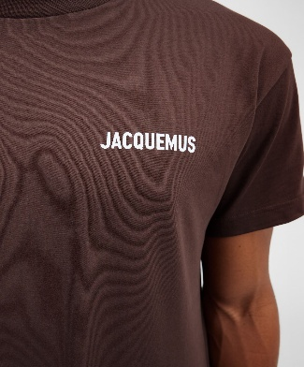 | T-shirt con logo | TSU00003AJ00029850 | 100% COTONE | BROWN | PORTOGALLO | 13 | 23 | 32 | 24 | 6 | 98 | € 150.00 | € 14,700.00 | € 42.00 | € 4,116.00 | £37.17 | £3,642.48
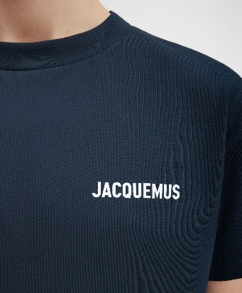 | T-shirt con logo | TSU00003AJ00029390 | 100% COTONE | DARK NAVY | PORTOGALLO | 12 | 24 | 30 | 24 | 7 | 97 | € 150.00 | € 14,550.00 | € 42.00 | € 4,074.00 | £37.17 | £3,605.31
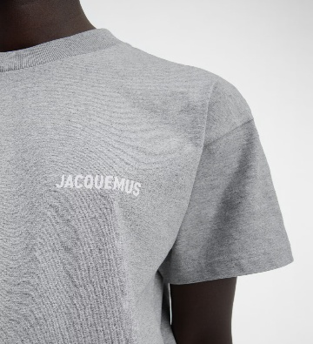 | T-shirt con logo | TSU00003AJ00029950 | 100% COTONE | GREY | PORTOGALLO | 11 | 21 | 28 | 24 | 9 | 93 | € 150.00 | € 13,950.00 | € 42.00 | € 3,906.00 | £37.17 | £3,456.64
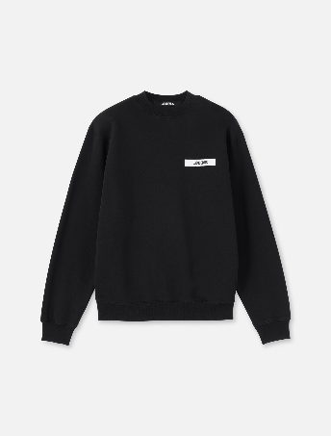 | Felpa con logo in gros-grain | SSM00206AJ00126990 | 100% COTONE | BLACK | PORTOGALLO | 10 | 21 | 27 | 22 | 6 | 86 | € 322.00 | € 27,692.00 | € 81.20 | € 6,983.20 | £71.86 | £6,179.82
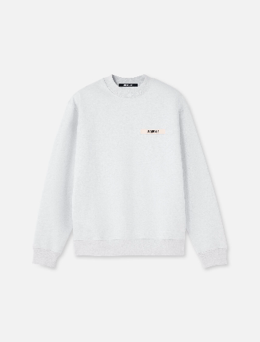 | Felpa con logo in gros-grain | SSM00206AJ00126950 | 100% COTONE | GREY | PORTOGALLO | 11 | 24 | 28 | 23 | 7 | 93 | € 322.00 | € 29,946.00 | € 81.20 | € 7,551.60 | £71.86 | £6,682.83
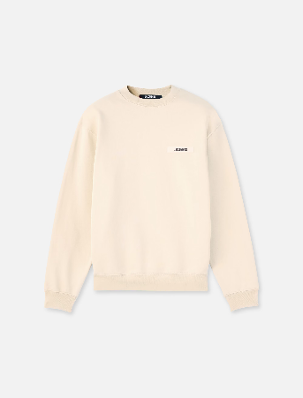 | Felpa con logo in gros-grain | SSM00206AJ00126150 | 100% COTONE | BEIGE | PORTOGALLO | 14 | 24 | 30 | 20 | 8 | 96 | € 322.00 | € 30,912.00 | € 81.20 | € 7,795.20 | £71.86 | £6,898.41
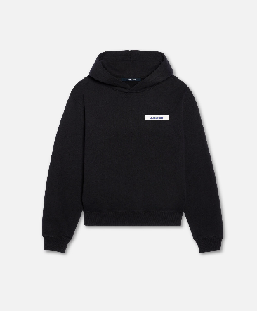 | La felpa con cappuccio Gros Grain | HOM00247AJ00126990 | 100% COTONE | BLACK | PORTOGALLO | 12 | 22 | 31 | 24 | 7 | 96 | € 355.00 | € 34,080.00 | € 89.60 | € 8,601.60 | £79.29 | £7,612.04
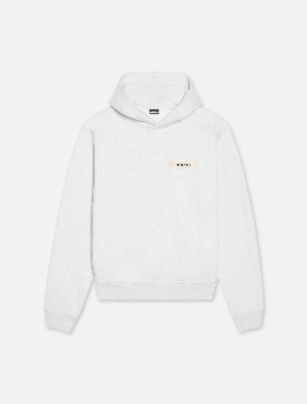 | La felpa con cappuccio Gros Grain | HOM00247AJ00126950 | 100% COTONE | GREY | PORTOGALLO | 13 | 23 | 29 | 26 | 8 | 99 | € 355.00 | € 35,145.00 | € 89.60 | € 8,870.40 | £79.29 | £7,849.91
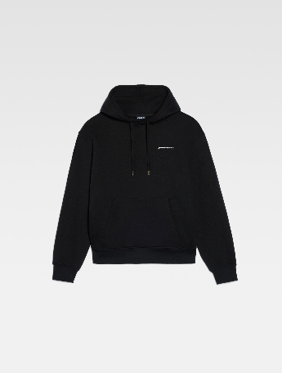 | La felpa ricamata | 245JS310-2120-990 | 100% COTONE | BLACK | PORTOGALLO | 11 | 23 | 27 | 25 | 6 | 92 | € 322.00 | € 29,624.00 | € 81.20 | € 7,470.40 | £71.86 | £6,610.97
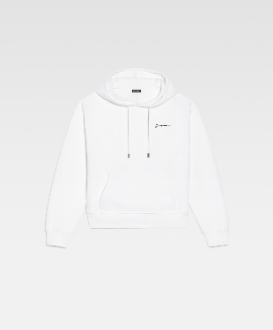 | La felpa ricamata | 226JS310-2120-100 | 100% COTONE | WHITE | PORTOGALLO | 13 | 23 | 27 | 21 | 6 | 90 | € 322.00 | € 28,980.00 | € 81.20 | € 7,308.00 | £71.86 | £6,467.26
 |  |  |  |  |  |  |  |  |  |  | 1324 |  | € 324,859.00 |  | € 84,954.80 |  | £75,181.24

